Include
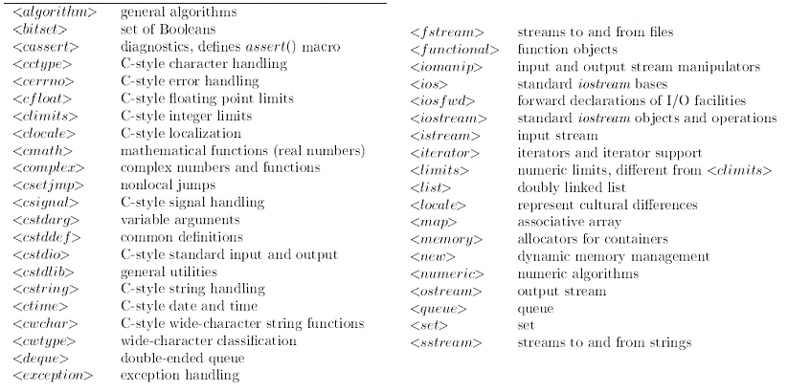

<memory>: per utilizzare smart pointers
<functional>: per introdurre functors importanti per gli algoritmi della std library, bind, function
"mpi.h" : per utilizzare MPI
<omp.h> : per utilizzare OpenMP
<cstlib>: per utilizzare exit()

